Cover
IPM |  |  |  | Module/Sub System |  |  |  |  |  |  |  | Approved Date
 |  |  |  | Manage Position and Skill

1. Module/Sub System overview
 |  | Qui trình tuyển dụng
 |  | Dự án này nhằm đáp ứng mục đích phát triển hệ thống quản lý qui trình phỏng vấn, nhằm giảm
 |  | chi phí cho việc phỏng vấn. Lưu trữ đầy đủ thông tin phỏng vấn làm cơ sở dữ liệu để phân tích
 |  | và đánh giá kết quả và quá trình phỏng vấn.

2. Definitions, Acronyms, and Abbreviations

 |  | No | Abbreviation |  |  | Description
 |  | 1 | AS |  |  | Admin System

3. Activity diagram

 |  |  |  |  |  |  |  |  |  | Activity diagram of position
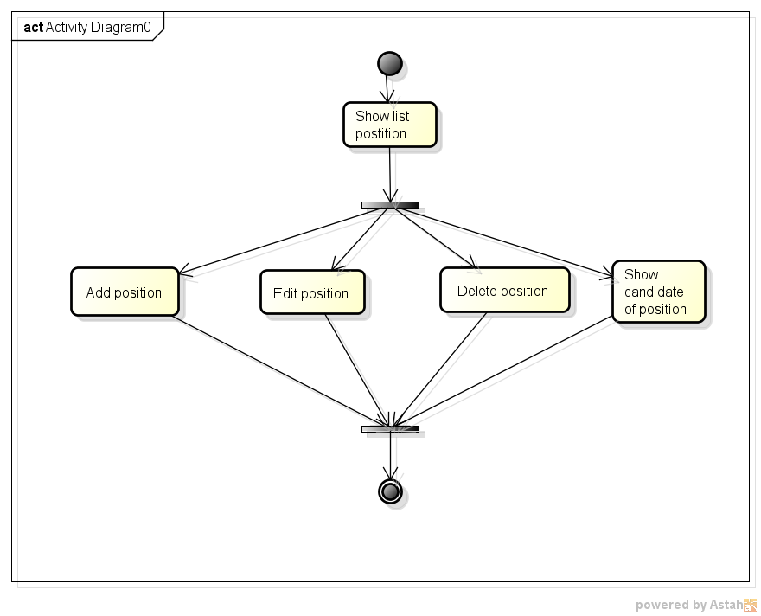

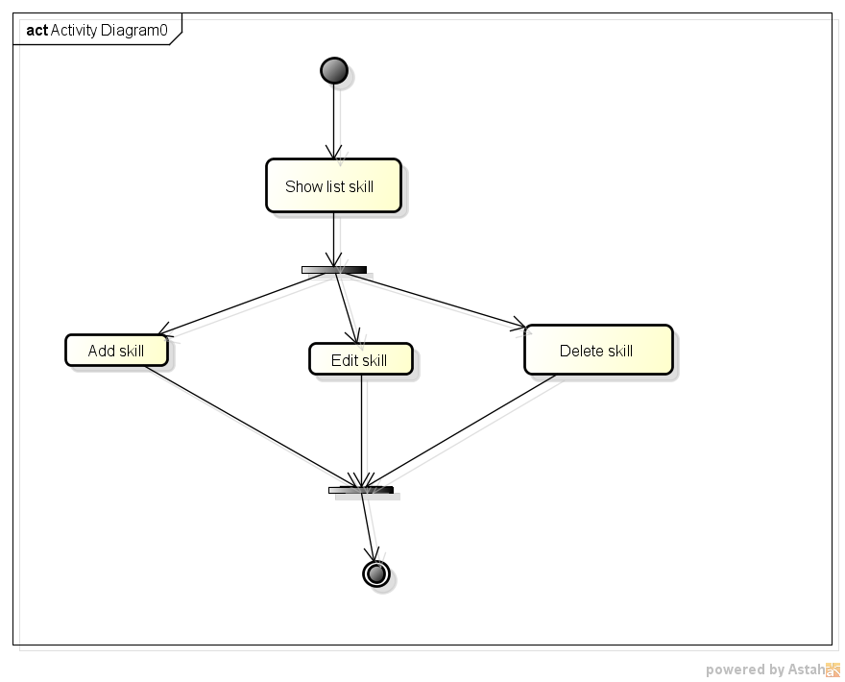
 |  |  |  |  |  |  |  |  |  |  | Activity diagram of skill

4. UC diagram

 | No | UseCase ID |  |  | Use Case Name |  | Description
 | 1 | UC_PRJ_001 |  |  | Add Position |  | This function manage about add position information
 | 2 | UC_PRJ_002 |  |  | Update Position |  | This function manage about update positon information
 | 3 | UC_PRJ_003 |  |  | Delete Position |  | This function manage about delete position information
 | 4 | UC_PRJ_004 |  |  | Add Skill |  | This function manage about delete skill information
 | 5 | UC_PRJ_005 |  |  | Update Skiil |  | This function manage about add skill information
 | 6 | UC_PRJ_006 |  |  | Delete Skill |  | This function manage about update skill information

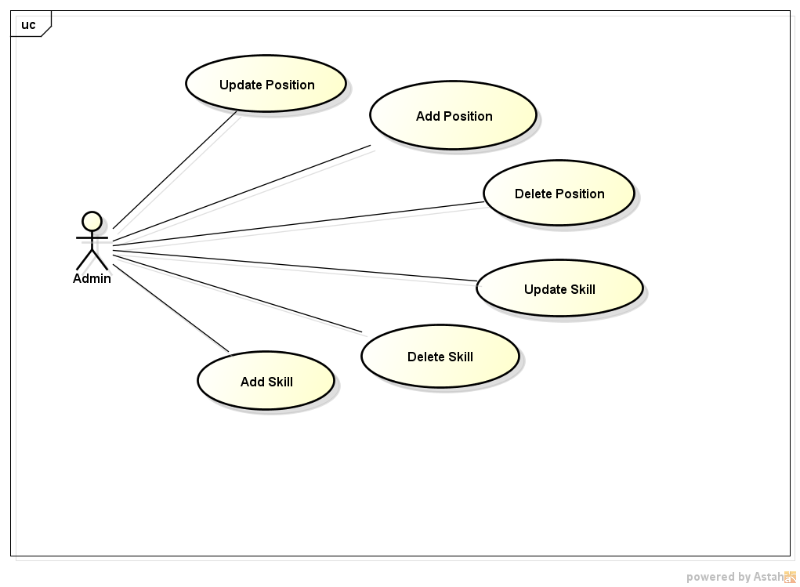
 |  |  |  |  |  |  |  | nSecurity matrix

 |  |  |  |  |  |  |  |  | UC |  | AS
 |  |  |  |  |  |  |  |  | Add Position |  | x
 |  |  |  |  |  |  |  |  | Update Position |  | x
 |  |  |  |  |  |  |  |  | Delete Position |  | x
 |  |  |  |  |  |  |  |  | Add Skill |  | x
 |  |  |  |  |  |  |  |  | Update Skiil |  | x
 |  |  |  |  |  |  |  |  | Delete Skill |  | x

Add Positon
IPM |  |  |  |  | Process | Use Case ID |  | Use case name | Created PIC | Created Date | Approved Date
 |  |  |  |  | Use case design | UC_PRJ_001 |  | Add position |  | 26-Apr-2017

1. Pre-Condition
 | Actor:Admin
 | Điều kiện: User login vào hệ thống

2. Trigger
 | 2.1 |  | Người dùng click vào "Manage position" button ở màn hình chính, sẽ xuất hiện màn hình "Manage Position Information".

3. Basic flow
 |  | 3.1 |  | Người dùng click "ADD" button tại màn hình "Manage position"
 |  | 3.2 |  | Popup add thông tin hiên ra, người dùng nhập các thông tin cần thiết vào.
 |  |  |  | - Nhập mã của postion.
 |  |  |  | - Nhập tên position
 |  | 3.2 |  | Click vào button "SAVE" để lưu thông tin lại trên cơ sở dữ liệu.
 |  | 3.3 |  | Hệ thống thông báo cho người đã thêm mới thành công.

4. Alternative flow

 |  | 4.2 |  | Nếu người dùng nhập thông tin sai, hoặc hệ thống báo lỗi, khi bấm button "ADD" thì người dùng tiến hành nhập lại các thông tin
 |  |  |  | bằng cách click "OK" button trong hộp thoại thông báo lỗi hiện ra.

5. Business rule

Appendix

MANAGE POSITION INFORMATION
ThiNL
Logout

ADD

 |  |  |  | # | CODE | NAME |  | Action

EDIT
DELETE
 |  |  |  | 1 | PA001 | PA
 |  |  |  | 2 | FR003 | FRESHER
 |  |  |  | 3 | PM001 | PM

 |  | Màn hình thêm position mới

 |  |  |  |  | CODE

 |  |  |  |  | NAME

 |  |  |  |  |  |  |  | SAVE

 |  | Màn hình thông báo thêm thành công:

 |  |  |  |  | Success

 |  |  |  |  | You add new position successfully

 |  |  |  |  |  |  | OK

 |  | Màn hình thông báo lỗi

 |  |  |  |  | Error

 |  |  |  |  | Error when you add new position!

 |  |  |  |  |  |  | OK

Update position
IPM |  |  |  |  | Process | Use Case ID |  |  | Use case name |  | Created PIC | Created Date | Approved Date
 |  |  |  |  | Use case design | UC_PRJ_002 |  |  | Update position |  |  | 26-Apr-2017

1. Pre-Condition

 | Actor:Admin
 | Điều kiện: User login vào hệ thống

2. Trigger

 | 2.1 |  | Người dùng click vào "Manage position" button ở màn hình chính, sẽ xuất hiện màn hình "Manage Position Information".

 | 2.2 |  | Người dùng click vào "Edit" button để update thông tin quản lí vị trí.

3. Basic flow

 |  | 3.1 |  | Click edit, hộp thoại "Edit Position" sẽ hiện ra.

 |  | 3.2 |  | Nhập các thông tin cần thiết khi thay cần đổi một position:
 |  |  |  | - Update mã của postion.
 |  |  |  | - Update tên position
 |  | 3.3 |  | Click vào button "Update" để lưu thông tin lại trên cơ sở dữ liệu, hoặc clode để thoát..

 |  | 3.4 |  | Hệ thống sẽ thông báo cho người dùng biết đã update nội dung thành công.

4. Alternative flow

 |  | 4.2 |  | Nếu người dùng nhập thông tin sai, hoặc hệ thống báo lỗi, khi bấm button "Update" thì người dùng tiến hành nhập lại các thông tin, bằng cách
 |  |  |  | bấm button "OK" trong hộp thoại thông báo lỗi
5. Business rule
Appendix

MANAGE POSITION INFORMATION
ThiNL
Logout

 |  |  |  |  | EDIT POSITION

 |  |  |  |  | CODE | TES001

 |  |  |  |  | NAME | TESTER

 |  |  |  |  |  |  |  | UPDATE |  | CLOSE

 | Màn hình thông báo update thành công

 |  |  |  |  | Success

 |  |  |  |  | You update successfully!!

 |  |  |  |  |  |  | OK

 | Màn hình thông báo lỗi khi update

 |  |  |  |  | Error!

 |  |  |  |  | Error when you update position!!

 |  |  |  |  |  |  | OK

Delete position
IPM |  |  |  |  | Process | Use Case ID |  | Use case name | Created PIC | Created Date | Approved Date
 |  |  |  |  | Use case design | UC_PRJ_003 |  | Delete position |  | 26-Apr-2017

1. Pre-Condition

 | Actor:Admin
 | Điều kiện: User login vào hệ thống

2. Trigger

 | 2.1 |  | Người dùng click vào "Manage position" button ở màn hình chính, sẽ xuất hiện màn hình "Manage Position Information".

3. Basic flow

 |  | 3.1 |  | Chọn nội dung người dùng muốn xóa.
 |  | 3.2 |  | Click "Delete" button để tiến hành xóa.
 |  | 3.3 |  | Xuất hiện hộp thoại xác nhận, người dùng muốn xóa click "delete", hoặc "Cancel" để hủy.

4. Alternative flow

 |  |  |  | Người dùng cũng có thể xóa một nội dung nào đó trong màn hình update.

5. Business rule

Appendix

MANAGE POSITION INFORMATION
ThiNL
Logout

 |  |  |  |  | Warning!!

 |  |  |  |  | Are you sure you want to delete?

 |  |  |  |  |  | DELETE | CANCEL

Add skill
IPM |  |  |  |  | Process | Use Case ID |  | Use case name | Created PIC | Created Date | Approved Date
 |  |  |  |  | Use case design | UC_PRJ_004 |  | Add skill |  | 26-Apr-2017

1. Pre-Condition

 | Actor:Admin
 | Điều kiện: User login vào hệ thống

2. Trigger

 | 2.1 |  | Người dùng click vào "Manage Skill" ở màn hình chính, sẽ xuất hiện màn hình "Manage Skill Information".

3. Basic flow

 |  | 3.1 |  | Người dùng click "ADD" button tại màn hình "manage skill"
 |  | 3.2 |  | Nhập các thông tin cần thiết khi tạo một skill mới:
 |  |  |  | - Nhập tên của skill.
 |  | 3.3 |  | Click vào button "SAVE" để lưu thông tin lại trên cơ sở dữ liệu.
 |  | 3.4 |  | Hệ thống sẽ thông báo cho người dùng biết đã thêm skill thành công.

4. Alternative flow

 |  | 4.2 |  | Nếu người dùng nhập thông tin sai, hoặc hệ thống báo lỗi, khi bấm button "ADD" thì người dùng tiến hành nhập lại các thông tin, bằng cách click button
 |  |  |  | "OK" trong hộp thoại thông báo lỗi.

5. Business rule

Appendix

MANAGE SKILL INFORMATION
ThiNL
Logout

ADD

 |  |  |  | # | NAME |  |  | ACTION

EDIT
DELETE
 |  |  |  | 1 | JAVA
 |  |  |  | 2 | .NET
 |  |  |  | 3 | EMBEDDED

 |  |  |  | NAME

 |  |  |  |  |  |  | SAVE

 | Màn hình thông báo thêm thành công

 |  |  |  | Success

 |  |  |  | You add new skill successfully

 |  |  |  |  |  | OK

 | Màn hình thông báo lỗi khi thêm skill

 |  |  |  | Error

 |  |  |  | Error when you add new skill!

 |  |  |  |  |  | OK

Update skill
IPM |  |  |  |  | Process | Use Case ID |  |  | Use case name |  | Created PIC | Created Date | Approved Date
 |  |  |  |  | Use case design | UC_PRJ_005 |  |  | Update skill |  |  | 26-Apr-2017

1. Pre-Condition

 | Actor:Admin
 | Điều kiện: User login vào hệ thống

2. Trigger

 | 2.1 |  | Người dùng click vào "Manage Skill" ở màn hình chính, sẽ xuất hiện màn hình "Manage Skill Information".

3. Basic flow

 |  | 3.1 |  | Click "Edit" button hộp thoại edit sẽ hiện ra.
 |  | 3.2 |  | Nhập các thông tin cần thiết update một skill:
 |  |  |  | - Nhập tên của skill.
 |  | 3.3 |  | Click vào button "ADD" để lưu thông tin lại trên cơ sở dữ liệu.

 |  | 3.4 |  | Hệ thống sẽ thông báo cho người dùng đã update thông tin thành công.

4. Alternative flow

 |  | 4.2 |  | Nếu người dùng nhập thông tin sai, hoặc hệ thống báo lỗi, khi bấm button "ADD" thì người dùng tiến hành nhập lại các thông tin, bằng cách click
 |  |  |  | button "OK" trong hộp thoại thông báo lỗi.

5. Business rule
Appendix

MANAGE POSITION INFORMATION
ThiNL
Logout

 |  |  |  | UPDATE SKILL

 |  |  |  | NAME

 |  |  |  |  |  |  |  | UPDATE |  | CLOSE

 | Màn hình thông báo update thành công

 |  |  |  |  | Success

 |  |  |  |  | You update successfully!!

 |  |  |  |  |  |  | OK

 | Màn hình thông báo lỗi khi update

 |  |  |  |  | Error!

 |  |  |  |  | Error when you update skill!!

 |  |  |  |  |  |  | OK

Delete skill
IPM |  |  |  |  | Process | Use Case ID |  | Use case name | Created PIC | Created Date | Approved Date
 |  |  |  |  | Use case design | UC_PRJ_006 |  | Delete skill |  | 26-Apr-2017

1. Pre-Condition

 | Actor:Admin
 | Điều kiện: User login vào hệ thống

2. Trigger

 | 2.1 |  | Người dùng click vào "Manage Skill" ở màn hình chính, sẽ xuất hiện màn hình "Manage Skill Information".

3. Basic flow

 |  | 3.1 |  | Click vào skill người dùng muốn xóa.
 |  | 3.2 |  | Click "Delete" nếu người dùng muốn delete, hoặc "Cancel" nếu người dùng muốn hủy.

4. Alternative flow

5. Business rule

Appendix

MANAGE SKILL INFORMATION
ThiNL
Logout

 |  |  |  |  | Warning

 |  |  |  |  | Are you sure delete?

 |  |  |  |  |  | DELETE | CANCEL

